Reporte
 | INFORME RESULTADOS PERIODO 3 CIENCIAS 4Aº año Básico

 | ESTABLECIMIENTO: ESCUELA LAS CAMELIAS
 | CURSO: 4º
 | PROFESOR(A) JEFE: ANGELA VERA

 | Resultados del curso:
 | Este informe detalla los resultados de la Prueba de Educación CIENCIAS realizada el 1 alumnos. Mientras mayor es el número de alumnos presentes, más representativos son los datos
 | Los resultados del curso se muestran en porcentaje de logro, es decir, el número de preguntas buenas dentro del total de la prueba. Para que tenga una noción, las escalas de notas fijan el 60% de logro como equivalente a una nota 4.0

 | Indicador | OA5 | OA6 | OA7 | OA8
 | Promedio | 100% | 100% | 100% | 100%
 | Min | 100% | 100% | 100% | 100%
 | Max | 100% | 100% | 100% | 100%

 | Es importante considerar la dispersión dentro del curso. Fijarse en la diferencia entre el máximo y mínimo.

 | A continuación se muestra el rendimiento de los niños y niñas de su curso.

Nº | Nombre |  |  | OA5 | OA6 | OA7 | OA8
1 | Agüero Hueichán Javiera Ignacia |  |  | 100% | 100% | 100% | 100%
2 | Bañares González Camilo Antonio
3 | Bugueño Soto Javier Nicolás
4 | Carrasco Meneses Jhon Maicol
5 | De Los Santos Poline Liz Abigail
6 | Diaz Velásquez Johans Bastián
7 | Díaz Arauz Demis Antonio
8 | Hidalgo Galindo Ignacio Andrés
9 | Leal Barra María José
10 | Millaneri Jobis Kevin Agustin
11 | Navarro Mardones Richard Gonzalo
12 | Ojeda Serón Cristofer Damian
13 | Oyarzún Gadaleta Thiare Valentina
14 | Portilla Barría Tamara Danitza
15 | Reyes Bustamante Cristopher Patricio
16 | Sánchez Cárdenas Alex José Sebastián
17 | Santana Quintul Javier Alexandre
18 | Seron Serón Lisa Alondra
19 | Soto Soto Romina Andrea
20 | Téllez Oyarzún Natacha Almendra
21 | Tropa Velásquez Miguel Angel
22 | Uribe Soto Rodimir Francisco Javier
23 | Valderrama Soto Julia Muriel
24 | Vargas Alvarado Caterin Monserrat
25 | Vera Montiel Bianca Nataly
26 | Yañez Yáñez Sebastián Ignacio
27 | Zúñiga Adio Maickel Ignacio Percy
28 | Zúñiga Torrealba Kevin Mauricio
29 | Mansilla Vidal Krishna Natacha
30
31
32
33
34
35
36
37
38
39
40
41
42
43
44
45
46
PROMEDIO CURSO |  |  |  | 100% | 100% | 100% | 100%

 | Posterior a la corrección de la prueba ; su análisis debe considerar como referente la tabla de especificaciones, en los ítemes cada uno de sus estudiantes deben tener como mínimo el 50%. Si sus estudiantes no cumplen con este mínimo, esta información le daría señales que requieren de un fuerte reforzamiento en este eje
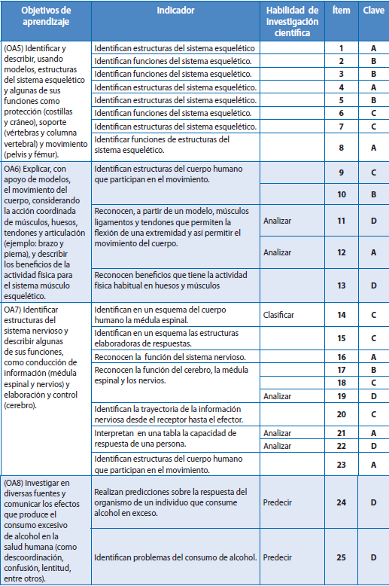
Pregunta | Ojetivo Aprendizaje |  | INDICADORES |  |  |  | Logro
1 |  |  |  |  |  |  | 100%
2 |  |  |  |  |  |  | 100%
3 |  |  |  |  |  |  | 100%
4 |  |  |  |  |  |  | 100%
5 |  |  |  |  |  |  | 100%
6 |  |  |  |  |  |  | 100%
7 |  |  |  |  |  |  | 100%
8 |  |  |  |  |  |  | 100%
9 |  |  |  |  |  |  | 100%
10 |  |  |  |  |  |  | 100%
11 |  |  |  |  |  |  | 100%
12 |  |  |  |  |  |  | 100%
13 |  |  |  |  |  |  | 100%
14 |  |  |  |  |  |  | 100%
15 |  |  |  |  |  |  | 100%
16 |  |  |  |  |  |  | 100%
 |  |  |  |  |  |  | 100%
 |  |  |  |  |  |  | 100%
 |  |  |  |  |  |  | 100%
 |  |  |  |  |  |  | 100%
 |  |  |  |  |  |  | 100%
 |  |  |  |  |  |  | 100%
 |  |  |  |  |  |  | 100%
 |  |  |  |  |  |  | 100%
 |  |  |  |  |  |  | 100%

 | Le pedimos que se centre en aquellas preguntas que están bajo el promedio del curso y trabaje aquellas habilidades que se indican en la tabla.

